A
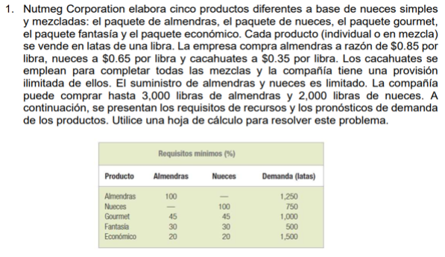
 |  |  |  |  | A=# libras de almendras
 |  |  |  |  | N=#libras de nueces
 |  |  |  |  | C=#libras de cacahuates
 |  |  |  |  | Mín Z= costo de producción
 |  |  |  |  | Mín Z=0.85A+0.65N+0.35C
 |  |  |  |  | s.a.
 |  |  |  |  | r1: A<=3000
 |  |  |  |  | r2: N<=2000
 |  |  |  |  | r3: C>=0
 |  |  |  |  | r4: A>=1250
 |  |  |  |  | r5 N>=750
 |  |  |  |  | r6: 0.45A.+0.45N+0.10C>=1000
 |  |  |  |  | r7: 0.30A+0.30N+0.40C>=500
 |  |  |  |  | r8: 0.20A+0.20N+0.60C>=1500
 |  |  |  |  | r9,r10,r11: A,N,C>=0

Z | A | N | C
2191.6666667 | 1250 | 750 | 1833.3333333
-1250 | -3000 |  | r1: -A>=-3000 | Variable | Libras
-750 | -2000 |  | r2: -N>=-2000 | A | 1250
1833.3333333 | 0 |  | r3: C>=0 | N | 750
1250 | 1250 |  | r4: A>=1250 | C | 1833.333
750 | 750 |  | r5 N>=750
1083.3333333 | 1000 |  | r6: 0.45A.+0.45N+0.10C>=1000
1333.3333333 | 500 |  | r7: 0.30A+0.30N+0.40C>=500
1500 | 1500 |  | r8: 0.20A+0.20N+0.60C>=1500
1250 | 0 |  | r9: A >=0
750 | 0 |  | r10: N >=0

